상품제안서
캘러웨이 ERC소프트 트리플트랙 6구 | 상품코드: S23978

 |  |  |  |  |  |  | 02-713-8555 | www.synergygift.co.kr
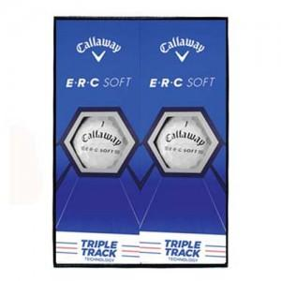

【상세/제작정보】

【인쇄/포장옵션】 | 풀칼라 / 포장지포장

【공급단가】 | 수량 | 30~ | 100~ | 500~ | 1,000~ | 2,000~
*VAT별도 | 단가 | 24,370원 | 23,980원 | 23,400원 | 22,810원 | 22,420원

【상품 URL】 | https://www.synergygift.co.kr:443/src/goods_detail.php?gdno=23978

